Hoja1
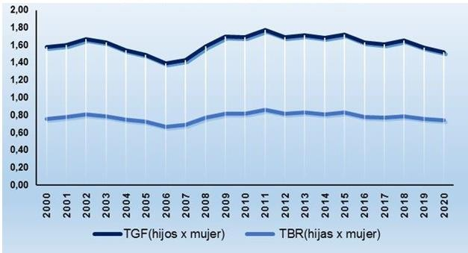
CUBA. TASA GLOBAL DE FECUNDIDAD Y TASA BRUTA DE REPRODUCCIÓN. 2000-2020

